Instrucciones
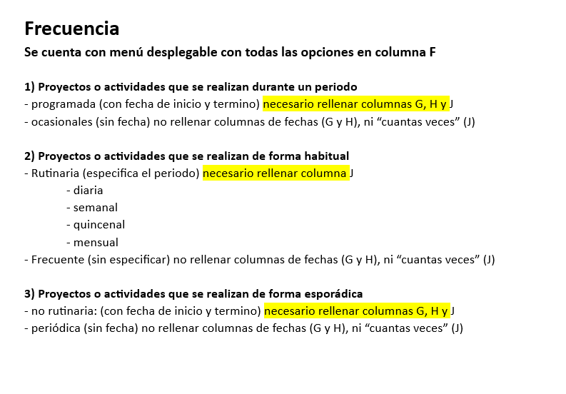
programada
ocasionales
diaria
semanal
quicenal
mensual
frecuente
periodicas
no rutinaria
periodicas

